powerVotingREG-balancesREGModel
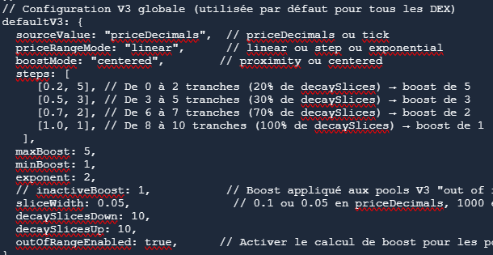
address | powerVoting
0x1111111111111111111111111111111111111111 | 3,750.00
0x2222222222222222222222222222222222222222 | 1,688.32
0x3333333333333333333333333333333333333333 | 2,088.70
0x4444444444444444444444444444444444444444 | 500.00
0x5555555555555555555555555555555555555555 | 1,000.00
0x6666666666666666666666666666666666666666 | 500.00
0x7777777777777777777777777777777777777777 | 1,000.00
0x8888888888888888888888888888888888888888 | 234.17

